Worksheet
 | Alklima B.V.
 | Van Hennaertweg 29
 | 2952 CA Alblasserdam
 | NEDERLAND
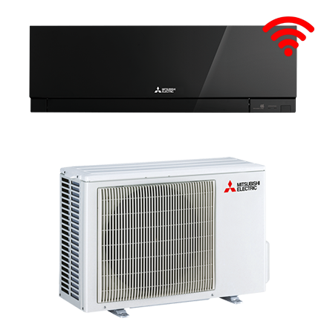
Code | WSH-EFM25WI ZEN DESIGN ZWA SET
Product | RAC design zwart 2,5 kW wandunit set incl. wifi (R32)

Vermogen & prestaties
Naam |  | Waarde | Eenheid
Koelcapaciteit |  | 0.90 - 3.40 | kW
EER / SEER (koeling) |  | 4.63 / 9.1
Energie-efficiëntieklasse koelen |  | A+++
Jaarlijks energieverbruik koelen (Hce=350 uur - vollast) |  | 96 | kWh
Verwarmingscapaciteit |  | 1.00 - 4.20 | kW
Verwarmingscapaciteit bij -10 graden |  | 2.4 | kW
COP (verwarming) |  | 4.57
SCOP (verwarming) |  | 4.7
Energie-efficiëntieklasse ruimteverwarming bij gemiddelde omstandigheden |  | A++

Elektrische gegevens
Naam |  | Waarde | Eenheid
Voeding, fase & frequentie |  | 230V / 1~N+a / 50 Hz
Nominaal opgenomen vermogen (koelen/verwarmen) |  | 0.54 / 0.7 | kW
Maximaal opgenomen vermogen |  | 1.5 | kW
Maximale stroomsterkte (MCA) |  | 7.1 | A
Afzekering apparaat |  | 10 | A
Aansluiting voeding |  | Op buiten-unit
Bekabeling tussen buiten- en binnen-unit |  | 4x 1,5mm²

Technische gegevens
Naam |  | Waarde | Eenheid
Type koudemiddel (GWP) |  | R32 (675)
Voorgevuld tot x meter leidinglengte |  | 7 | m
Extra vulling per meter leidinglengte |  | 20 | g
Max. leidinglengte |  | 20 | m
Max. hoogteverschil |  | 12 | m
Aantal ventilatiesnelheden |  | 5
Luchtdebiet koelen |  | 240.00 - 630.00 | m³/h
Luchtdebiet verwarmen |  | 240.00 - 714.00 | m³/h
Luchtdebiet buitendeel |  | 2178 | m3/h
Bedrijfstemperatuur koelen (Dry Bulb) |  | -10.00 - 46.00 | °C
Bedrijfstemperatuur verwarmen (Wet Bulb) |  | -15.00 - 24.00 | °C

Geluidsprestaties
Naam |  | Waarde | Eenheid
Geluidsdrukniveau binnenunit koelen |  | 19.00 - 42.00 | dB(A)
Geluidsdrukniveau binnenunit verwarmen |  | 21.00 - 45.00 | dB(A)
Geluidsvermogenniveau binnenunit |  | 60 | dB(A)
Geluidsdrukniveau buitenunit koelen |  | 47 | dB(A)
Geluidsdrukniveau buitenunit verwarmen |  | 48 | dB(A)
Geluidsvermogenniveau buitenunit |  | 58 | dB(A)

Afmetingen & aansluitingen
Naam |  | Waarde | Eenheid
Koelleiding diameters |  | 1/4" - 3/8"
Afmetingen binnen-unit (HxBxD) |  | 299 x 885 x 195 | mm
Uitwendige buisdiameter condensafvoer |  | 16 | mm
Afmetingen buiten-unit (HxBxD) |  | 550 × 800 × 285 | mm

Uitvoering & werking
Naam |  | Waarde | Eenheid
Werkingsprincipe |  | Koelen en verwarmen
Model (binnenunit) |  | Wand (hoog)
Kleur binnenunit |  | Zwart
Inverter gestuurd |  | Ja
Voorzien van winterregeling |  | Nee (-10°C)
Met draadloze afstandsbediening |  | Ja
Met afstandsbediening |  | Nee
Met klokprogramma/timer |  | Ja
Met luchtzuiveringsfilter |  | Ja
Met geurfilter |  | Nee
Binnenunit met buitenluchtaansluiting |  | Nee

